サイトマップ
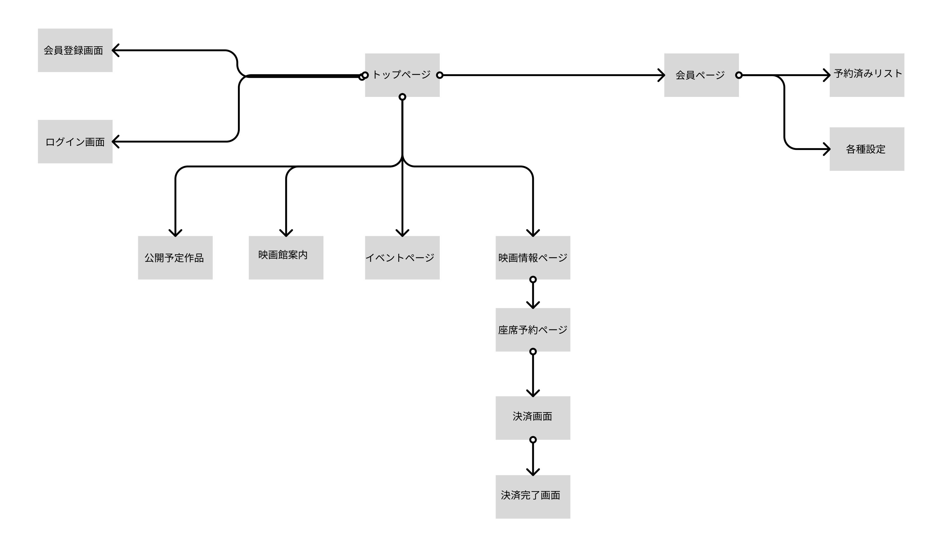
サイトマップ | システムID | 20230711NHIH22000X001-01 | 改訂日 | 2025-05-12 | No. | 1
 | システム名称 | 0 | 改訂者 | 新井 加藤

サイトマップ

